상품제안서
시즈넬 플라워 디퓨져 120ml 몬스테라 | 상품코드: F17457

 |  |  |  |  |  |  | 02-412-0044 | www.easy1.co.kr
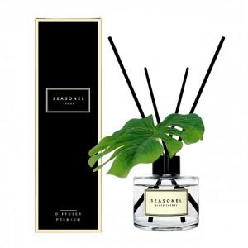

【상세/제작정보】 | <p>●50개당 꽃 색상, 향 각각 1개 선택 가능. 미선택 시 랜덤 발송●​</p>

【인쇄/포장옵션】 | 스티커 / 포장지포장

【공급단가】 | 수량 | 200~ | 500~ | 1,000~ | 3,000~ | 5,000~
*VAT별도 | 단가 | 7,140원 | 6,870원 | 6,610원 | 6,340원 | 6,180원

【상품 URL】 | https://dev.easy1.co.kr:443/src/goods_detail.php?gdno=17457

